Hoja1
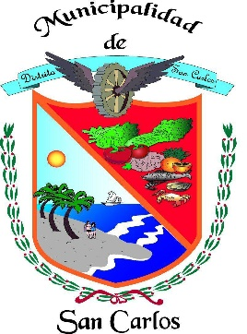
REPÚBLICA DE PANAMÁ
PROVINCIA DE PANAMÁ OESTE
DISTRITO DE SAN CARLOS
MUNICIPIO DE SAN CARLOS

SOLICITUDES RESUELTAS Y DENEGADAS – MARZO 2026
Departamento | Asunto | Cantidad | Entrada de Informe | Salida de Informe | Resueltas | Denegadas
Depto. Aseo y Ornato | Solicitud de Bóveda y Osarios Cementerio Nuevo. | 7 | 02 al 31 de marzo de 2026 | 02 al 31 de marzo de 2026 | 7 | 0
Depto. Aseo y Ornato | Solicitud ( Revestimiento, construcción de cordón, cambio de responsable , entre otros). | 0 | 02 al 31 de marzo de 2026 | 02 al 31 de marzo de 2026 | 0 | 0
Depto. Tesorería Municipal | Terrenos Municipales. | 18 | 02 al 31 de marzo de 2026 | 02 al 31 de marzo de 2026 | 18 | 0
Depto. Administración de Justicia | Solicitudes de Transito (Audiencias). | 14 | 02 al 31 de marzo de 2026 | 02 al 31 de marzo de 2026 | 14 | 0
Depto. Ingeniería Municipal | Permiso de Construcción. | 94 | 02 al 31 de marzo de 2026 | 02 al 31 de marzo de 2026 | 94 | 0
Depto. Ingeniería Municipal | Permiso de Ocupación. | 5 | 02 al 31 de marzo de 2026 | 02 al 31 de marzo de 2026 | 5 | 0
 | TOTAL | 138 |  |  | 138 | 0

